Zellen kopieren
Kopiere die Ergebnisse an die richtige Stelle!

 |  |  |  |  | 20 | 21 | 22

So kopiert man Zellen:
Markiere die Zelle, die kopiert werden soll
1. die schnellste Möglichkeit: Geh an den Rand der Zelle, Pfeil in 4 Richtungen erscheint, Strg-Taste und linke Maustaste gedrückt zur gewünschten Postition ziehen
2. oder:
- Drücke Strg + C (Kopieren)
- Markiere die Zelle, wohin kopiert werden soll
- Drücke Strg + V (Einfügen)
14 | + | 7 | = | richtig!

5 | x | 4 | = | richtig!

11 | + | 11 | = | richtig!

30 | - | 9 | = | richtig!

7 | + | 13 | = | richtig!

40 | - | 19 | = | richtig!

2 | x | 10 | = | richtig!

15 | + | 6 | = | richtig!

Solltest du irrtümlich ein Feld verschoben statt kopiert haben, mach dies mit der Tastenkombination Strg+Z rückgängig!

Zellen verschieben
Verschiebe die Ergebnisse an die richtige Stelle!

3 | + | 4 | = | richtig! | 20 | 7 | 20

12 | + | 6 | = | richtig! | 23 | 18 | 22

8 | + | 5 | = | richtig! | 23 | 15 | 12

12 | + | 8 | = | richtig! | 13

So verschiebt man Zellen:
- Markiere die Zelle, die verschoben werden soll
- Drücke Strg + X (Ausschneiden)
- Markiere die Zelle, wohin eingefügt werden soll
- Drücke Strg + V (Einfügen)
9 | + | 6 | = | richtig!

6 | + | 6 | = | richtig!

13 | + | 7 | = | richtig!

16 | + | 7 | = | richtig!

14 | + | 8 |  | richtig!

15 | + | 8 | = | richtig!

Zellen verschieben 2
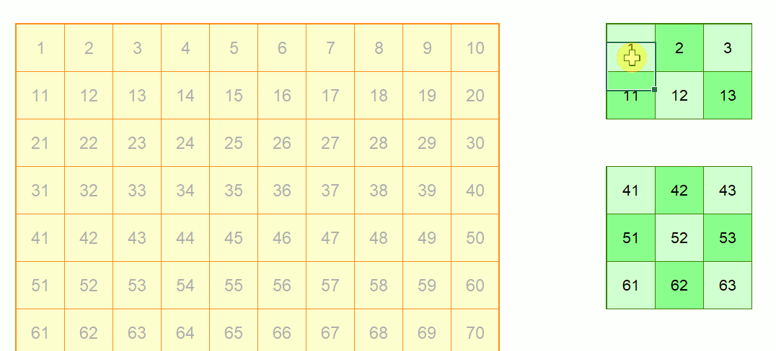
Verschiebe die grünen Zellen nach links! Die Zahlen sollen wieder übereinstimmen

1 | 2 | 3 | 4 | 5 | 6 | 7 | 8 | 9 | 10 | 1 | 2 | 3 | 21 | 22 | 23 | 24 | 25 |  | 4 | 5 | 6 | 7 | 8 | 9 | 10
11 | 12 | 13 | 14 | 15 | 16 | 17 | 18 | 19 | 20 | 11 | 12 | 13 | 31 | 32 | 33 | 34 | 35 |  | 14 | 15 | 16 | 17 | 18 | 19 | 20
21 | 22 | 23 | 24 | 25 | 26 | 27 | 28 | 29 | 30
31 | 32 | 33 | 34 | 35 | 36 | 37 | 38 | 39 | 40 | 41 | 42 | 43 |  | 44 | 45 |  |  |  |  |  | 26 | 27 | 28 | 29 | 30
41 | 42 | 43 | 44 | 45 | 46 | 47 | 48 | 49 | 50 | 51 | 52 | 53 |  | 54 | 55 |  |  | 46 | 47 |  | 36 | 37 | 38 | 39 | 40
51 | 52 | 53 | 54 | 55 | 56 | 57 | 58 | 59 | 60 | 61 | 62 | 63 |  | 64 | 65 |  |  | 56 | 57
61 | 62 | 63 | 64 | 65 | 66 | 67 | 68 | 69 | 70 |  |  |  |  | 74 | 75 |  |  | 66 | 67 |  |  |  | 48 | 49 | 50
71 | 72 | 73 | 74 | 75 | 76 | 77 | 78 | 79 | 80 | 71 | 72 | 73 |  |  |  |  |  |  |  |  |  |  | 58 | 59 | 60
81 | 82 | 83 | 84 | 85 | 86 | 87 | 88 | 89 | 90 | 81 | 82 | 83 | 84 | 85 | 86 | 87 |  |  |  |  |  |  | 68 | 69 | 70
91 | 92 | 93 | 94 | 95 | 96 | 97 | 98 | 99 | 100 | 91 | 92 | 93 | 94 | 95 | 96 | 97 |  |  | 76 |  | 77 |  | 78 | 79 | 80
 |  |  |  |  |  |  |  |  |  |  |  |  |  |  |  |  |  |  |  |  |  |  | 88 | 89 | 90
So verschiebt man Zellbereiche mit der Maus:
- Markiere den Bereich, der verschoben werden soll
- Fasse die Zellen am Rand und ziehe sie an den Zielort.
 |  |  |  |  |  |  |  |  |  |  |  |  |  |  |  |  |  |  |  |  |  |  | 98 | 99 | 100

 |  |  |  |  |  |  |  |  |  | So macht man das:

